01.メイン画面
画面名： |  |  | メイン |  | 作成日： |  |  | 作成者：
機能概要： |  |  |  |  | 更新日： |  |  | 更新者：

1. SC1.0 メイン画面

2

1
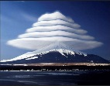

3

4

8

5

6

7

 | No | コンポーネント名 |  | テキスト |  |  | フォーマット |  | 備考
 |  |  |  | 日本語 |  | 英語
 | 1 | メニュー |  | 《無し》 |  | 《Empty》 | イメージボタン
 | 2 | アドレーステキスト |  | 《無し》 |  | 《Empty》 | テキストボックス
 | 3 | 探すボタン |  | 《無し》 |  | 《Empty》 | イメージボタン
 | 4 | 現在位置 |  | 《無し》 |  | 《Empty》 | イメージボタン
 | 5 | 登録した動画 |  | 《無し》 |  | 《Empty》 | イメージ
 | 6 | 登録した写真 |  | 《無し》 |  | 《Empty》 | 動画
 | 7 | 現在位置に移動 |  | 《無し》 |  | 《Empty》 | イメージボタン
 | 8 | マップビュー |  | 《無し》 |  | 《Empty》 | マップ

2. SC1.1 「メニュー」ダイアログ

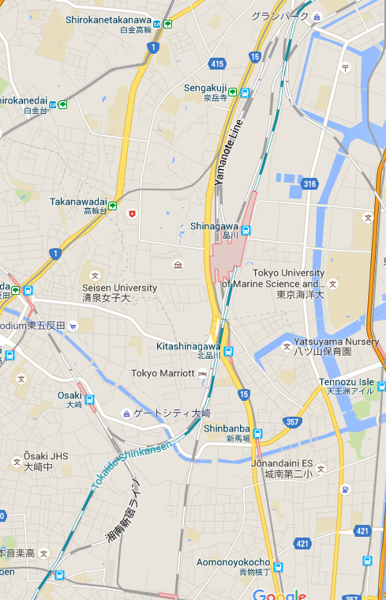
写真を追加
動画を追加
言語を設定
KMLインポート
KMLエクスポート
アカウント情報
拡張…

1

2

3

8
4

5

6

7

 | No | コンポーネント名 |  | テキスト |  |  | フォーマット |  | 備考
 |  |  |  | 日本語 |  | 英語
 | 1 | 写真を追加 |  | 写真を追加 |  | Add Photo | ボタン
 | 2 | 動画を追加 |  | 動画を追加 |  | Add Video | ボタン
 | 3 | 言語を設定 |  | 言語を設定 |  | Setup Language | ボタン
 | 4 | KMLインポート |  | KMLインポート |  | Import KML | ボタン
 | 5 | KMLエクスポート |  | KMLエクスポート |  | Exmport KML | ボタン
 | 6 | アカウント情報 |  | アカウント |  | Account Info | ボタン
 | 7 | 拡張．．． |  | 拡張．．． |  | Extends… | ボタン
 | 8 | ダイアログ |  | 《無し》 |  | 《Empty》 | ダイアログ

3. SC1.2 「言語設定」ダイアログ
言語設定
English
日本語
キャンセル

1

2

5
3

4

 | No | コンポーネント名 |  | テキスト |  |  | フォーマット |  | 備考
 |  |  |  | 日本語 |  | 英語
 | 1 | 言語設定 |  | 言語を選択 |  | Add Photo | テキスト
 | 2 | 英語 |  | English |  | English | ボタン
 | 3 | 日本語 |  | 日本語 |  | 日本語 | ボタン
 | 4 | キャンセル |  | キャンセル |  | Cancel | ボタン
 | 5 | ダイアログ |  | 《無し》 |  | 《Empty》 | ダイアログ

02.写真画面
1. SC2.0 写真を追加する画面

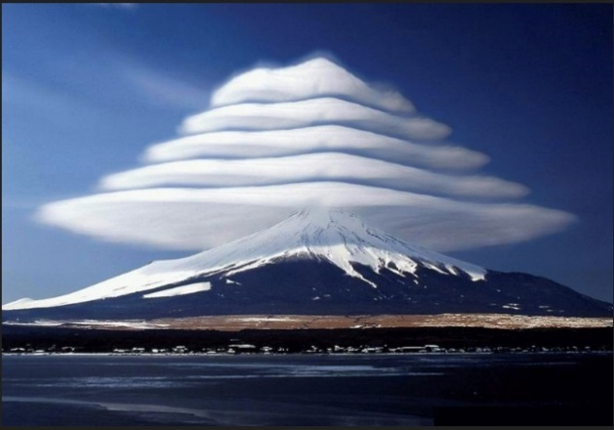
コメント
追加
キャンセル
写真を追加
タイトル
位置
写真
写真を選択
1

2
3

4
5
6

7
8

9

10

11

12
13

 | No | コンポーネント名 | テキスト |  | フォーマット | 備考
 |  |  | 日本語 | 英語
 | 1 | レイアウトタイトル | 写真を追加 | Add Photo | テキスト
 | 2 | タイトル | タイトル | Title | テキスト
 | 3 | タイトル | 《無し》 | 《Empty》 | テキストボックス
 | 4 | 位置 | 位置 | Place | テキスト
 | 5 | 位置 | 《無し》 | 《Empty》 | テキストボックス
 | 6 | 位置を選択 | 位置を選択 | Choose Place | イメージボタン
 | 7 | 写真 | 写真 | Photo | テキスト
 | 8 | 写真を選択 | 写真を選択 | Choose Photo | ボタン
 | 9 | 写真 | 《無し》 | 《Empty》 | イメージ
 | 10 | コメント | コメント | Comment | テキスト
 | 11 | コメント | 《無し》 | 《Empty》 | テキストボックス
 | 12 | 追加 | 追加 | Add | ボタン
 | 13 | キャンセル | キャンセル | Cancel | ボタン

2. SC2.1 「写真を選択」ダイアログ

コメント
追加
キャンセル
写真を追加
タイトル
位置
写真
写真を選択

写真
1

写真を撮る
2
5
ギャラリーから選択
3

キャンセル
4

 | No | コンポーネント名 | テキスト |  | フォーマット | 備考
 |  |  | 日本語 | 英語
 | 1 | ダイアログタイトル | 写真 | Photo | テキスト
 | 2 | 写真を撮る | 写真を撮る | Take a new photo | ボタン
 | 3 | ギャラリーから選択 | ギャラリーから選択 | Choose from gallery | ボタン
 | 4 | キャンセル | キャンセル | Cancel | ボタン
 | 5 | ダイアログ | 《無し》 | 《Empty》 | ダイアログ

3. SC2.2 写真を変更する画面

写真を変更
1

2
タイトル
3

5
位置
6

7
写真
写真を選択
8

9

10
コメント

11

12
保存
削除
キャンセル
13

14

 | No | コンポーネント名 | テキスト |  | フォーマット | 備考
 |  |  | 日本語 | 英語
 | 1 | レイアウトタイトル | 写真を追加 | Add Photo | テキスト
 | 2 | タイトル | タイトル | Title | テキスト
 | 3 | タイトル | 《無し》 | 《Empty》 | テキストボックス
 | 4 | 位置 | 位置 | Place | テキスト
 | 5 | 位置 | 《無し》 | 《Empty》 | テキストボックス
 | 6 | 位置を選択 | 位置を選択 | Choose Place | イメージボタン
 | 7 | 写真 | 写真 | Photo | テキスト
 | 8 | 写真を選択 | 写真を選択 | Choose Photo | ボタン
 | 9 | 写真 | 《無し》 | 《Empty》 | イメージ
 | 10 | コメント | コメント | Comment | テキスト
 | 11 | コメント | 《無し》 | 《Empty》 | テキストボックス
 | 12 | 保存 | 保存 | Save | ボタン
 | 13 | キャンセル | キャンセル | Cancel | ボタン
 | 14 | 削除 | 削除 | Delete | ボタン

4. SC2.3 写真を表示する画面

写真
1

2
タイトル
3

4
5
位置
6

7
写真
写真を選択
8

9

10
コメント

11

12
変更
削除
キャンセル
13

14

 | No | コンポーネント名 | テキスト |  | フォーマット | 備考
 |  |  | 日本語 | 英語
 | 1 | レイアウトタイトル | 写真を追加 | Add Photo | テキスト
 | 2 | タイトル | タイトル | Title | テキスト
 | 3 | タイトル | 《無し》 | 《Empty》 | テキストボックス | 編集不可能
 | 4 | 位置 | 位置 | Place | テキスト
 | 5 | 位置 | 《無し》 | 《Empty》 | テキストボックス | 編集不可能
 | 6 | 位置を選択 | 位置を選択 | Choose Place | イメージボタン | クリック不可能
 | 7 | 写真 | 写真 | Photo | テキスト
 | 8 | 写真を選択 | 写真を選択 | Choose Photo | ボタン | クリック不可能
 | 9 | 写真 | 《無し》 | 《Empty》 | イメージ
 | 10 | コメント | コメント | Comment | テキスト
 | 11 | コメント | 《無し》 | 《Empty》 | テキストボックス | 編集不可能
 | 12 | 変更 | 変更 | Update | ボタン
 | 13 | キャンセル | キャンセル | Cancel | ボタン
 | 14 | 削除 | 削除 | Delete | ボタン

03.動画画面
1. SC2.0 動画を追加する画面

コメント
追加
キャンセル
動画を追加
タイトル
位置
動画
動画を選択
1

2
3

4
5
6

7
8

9

10

11

12
13

 | No | コンポーネント名 | テキスト |  | フォーマット | 備考
 |  |  | 日本語 | 英語
 | 1 | レイアウトタイトル | 動画を追加 | Add Video | テキスト
 | 2 | タイトル | タイトル | Title | テキスト
 | 3 | タイトル | 《無し》 | 《Empty》 | テキストボックス
 | 4 | 位置 | 位置 | Place | テキスト
 | 5 | 位置 | 《無し》 | 《Empty》 | テキストボックス
 | 6 | 位置を選択 | 《無し》 | 《Empty》 | イメージボタン
 | 7 | 動画 | 動画 | Video | テキスト
 | 8 | 動画を選択 | 動画を選択 | Choose Video | ボタン
 | 9 | 動画 | 《無し》 | 《Empty》 | ビデオ
 | 10 | コメント | コメント | Comment | テキスト
 | 11 | コメント | 《無し》 | 《Empty》 | テキストボックス
 | 12 | 追加 | 追加 | Add | ボタン
 | 13 | キャンセル | キャンセル | Cancel | ボタン

2. SC2.1 「動画を選択」ダイアログ

コメント
追加
キャンセル
動画を追加
タイトル
位置
動画
動画を選択

動画
1

動画を録画
2
5
ギャラリーから選択
3

キャンセル
4

 | No | コンポーネント名 | テキスト |  | フォーマット | 備考
 |  |  | 日本語 | 英語
 | 1 | ダイアログタイトル | 動画 | Video | テキスト
 | 2 | 動画を録画 | 動画を録画 | Record a new video | ボタン
 | 3 | ギャラリーから選択 | ギャラリーから選択 | Choose from gallery | ボタン
 | 4 | キャンセル | キャンセル | Cancel | ボタン
 | 5 | ダイアログ | 《無し》 | 《Empty》 | ダイアログ

3. SC2.2 動画を変更する画面

動画を変更
1

2
タイトル
3

4
5
位置
6

7
動画
動画を選択
8

9

10
コメント

11

12
保存
削除
キャンセル
13

14

 | No | コンポーネント名 | テキスト |  | フォーマット | 備考
 |  |  | 日本語 | 英語
 | 1 | レイアウトタイトル | 動画を追加 | Add Video | テキスト
 | 2 | タイトル | タイトル | Title | テキスト
 | 3 | タイトル | 《無し》 | 《Empty》 | テキストボックス
 | 4 | 位置 | 位置 | Place | テキスト
 | 5 | 位置 | 《無し》 | 《Empty》 | テキストボックス
 | 6 | 位置を選択 | 《無し》 | 《Empty》 | イメージボタン
 | 7 | 動画 | 動画 | Video | テキスト
 | 8 | 動画を選択 | 動画を選択 | Choose Video | ボタン
 | 9 | 動画 | 《無し》 | 《Empty》 | ビデオ
 | 10 | コメント | コメント | Comment | テキスト
 | 11 | コメント | 《無し》 | 《Empty》 | テキストボックス
 | 12 | 保存 | 保存 | Save | ボタン
 | 13 | キャンセル | キャンセル | Cancel | ボタン
 | 14 | 削除 | 削除 | Delete | ボタン

4. SC2.3 動画を表示する画面

動画
1

2
タイトル
3

4
5
位置
6

7
動画
動画を選択
8

9

10
コメント

11

12
変更
削除
キャンセル
13

14

 | No | コンポーネント名 | テキスト |  | フォーマット | 備考
 |  |  | 日本語 | 英語
 | 1 | レイアウトタイトル | 動画を追加 | Add Video | テキスト
 | 2 | タイトル | タイトル | Title | テキスト
 | 3 | タイトル | 《無し》 | 《Empty》 | テキストボックス | 編集不可能
 | 4 | 位置 | 位置 | Place | テキスト
 | 5 | 位置 | 《無し》 | 《Empty》 | テキストボックス | 編集不可能
 | 6 | 位置を選択 | 《無し》 | 《Empty》 | イメージボタン | クリック不可能
 | 7 | 動画 | 動画 | Video | テキスト
 | 8 | 動画を選択 | 動画を選択 | Choose Video | ボタン | クリック不可能
 | 9 | 動画 | 《無し》 | 《Empty》 | ビデオ
 | 10 | コメント | コメント | Comment | テキスト
 | 11 | コメント | 《無し》 | 《Empty》 | テキストボックス | 編集不可能
 | 12 | 変更 | 変更 | Update | ボタン
 | 13 | キャンセル | キャンセル | Cancel | ボタン
 | 14 | 削除 | 削除 | Delete | ボタン

04.アカウント情報変更画面
1
1. SC4.0 アカウント情報画面

アカウント情報

2
名前
ディン ウン バク
3

4
生年月日
1999年01月01日
5
選択
6
7
性別
☑男 □女
8

9
10
アカウント
dinh.van.bac@gmail.com

11
パスワード
************
12
13
チェック
キャンセル
14

 | No | コンポーネント名 | テキスト |  | フォーマット | 備考
 |  |  | 日本語 | 英語
 | 1 | レイアウトタイトル | アカウント情報 | Account Info | テキスト
 | 2 | 名前 | 名前 | Name | テキスト
 | 3 | 名前 | 《無し》 | 《Empty》 | テキストボックス
 | 4 | 生年月日 | 生年月日 | Birthdate | テキスト
 | 5 | 生年月日 | 《無し》 | 《Empty》 | テキストボックス
 | 6 | 生年月日ボタン | 選択 | Select | ボタン
 | 7 | 性別 | 性別 | Sex | テキスト
 | 8 | 性別 | 《無し》 | 《Empty》 | ラジオボタン
 | 9 | アカウント | アカウント | Account | テキスト
 | 10 | アカウント | 《無し》 | 《Empty》 | テキストボックス
 | 11 | パスワード | パスワード | Password | テキスト
 | 12 | パスワード | 《無し》 | 《Empty》 | テキストボックス
 | 13 | チェック | チェック | Check | ボタン
 | 14 | キャンセル | キャンセル | Cancel | ボタン

2. SC4.1 「生年月日」ダイアログ

アカウント情報

名前
ディン ウン バク

生年月日
1999年01月01日
選択

性別
☑男 □女

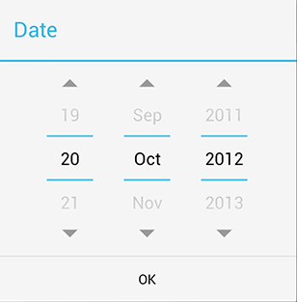
アカウント
dinh.van.bac@gmail.com

パスワード
************

チェック
キャンセル
1

 | No | コンポーネント名 | テキスト |  | フォーマット | 備考
 |  |  | 日本語 | 英語
 | 1 | 生年月日ダイアログ | 《無し》 | 《Empty》 | ダイアログ

3. SC4.2 「チェック結果」ダイアログ

アカウント情報

名前
ディン ウン バク

生年月日
1999年01月01日
選択

性別
☑男 □女

アカウント
dinh.van.bac@gmail.com

パスワード
************
チェック結果
Googleに接続できました。
チェック
キャンセル
2
1
3

 | No | コンポーネント名 | テキスト |  | フォーマット | 備考
 |  |  | 日本語 | 英語
 | 1 | 結果ダイアログ | 《無し》 | 《Empty》 | テキスト
 | 2 | ダイアログタイトル | チェック結果 | Check result | テキスト
 | 3 | ダイアログ内容 | Googleに接続できました。 | Connected to Google | テキスト
 |  |  | Googleに接続が失敗されました。 | Connect Fail | テキスト

05.位置を選択画面
2
1. SC5.0 位置を選択する画面

1
3

4

5

6

 | No | コンポーネント名 | テキスト |  | フォーマット | 備考
 |  |  | 日本語 | 英語
 | 1 | OKボタン | 《無し》 | 《Empty》 | イメージボタン
 | 2 | 探すテキストボックス | 《無し》 | 《Empty》 | テキストボックス
 | 3 | 探すボタン | 《無し》 | 《Empty》 | イメージボタン
 | 4 | 位置をGIMする | 《無し》 | 《Empty》 | イメージ
 | 5 | 現在位置 | 《無し》 | 《Empty》 | イメージ
 | 6 | 現在位置ボタン | 《無し》 | 《Empty》 | イメージボタン

画面遷移図
SC4.0 位置を選択する画面

SC3.1 「動画を選択」ダイアログ
SC4.0 位置を選択する画面

SC4.0 アカウント情報画面
SC4.1 「生年月日」ダイアログ
SC4.2 「チェック結果」ダイアログ
SC3.3 動画を表示する画面
SC3.2 動画を変更する画面
SC3.1 「動画を選択」ダイアログ
SC3.0 動画を追加する画面

コメント
変更
キャンセル
動画
タイトル
位置
動画
動画を選択
削除
コメント
保存
キャンセル
動画を変更
タイトル
位置
動画
動画を選択
削除
コメント
追加
キャンセル
動画を追加
タイトル
位置
動画
動画を選択
動画
動画を録画
ギャラリーから選択
キャンセル
コメント
追加
キャンセル
動画を追加
タイトル
位置
動画
動画を選択
チェック
キャンセル
アカウント情報
dinh.van.bac@gmail.com
アカウント
パスワード
************
ディン ウン バク
名前
1999年01月01日
生年月日
選択
性別
☑男 □女
キャンセル
アカウント情報
dinh.van.bac@gmail.com
アカウント
パスワード
************
ディン ウン バク
名前
1999年01月01日
生年月日
選択
性別
☑男 □女
アカウント情報
dinh.van.bac@gmail.com
アカウント
パスワード
************
ディン ウン バク
名前
1999年01月01日
生年月日
選択
性別
☑男 □女
チェック結果
Googleに接続できました。

SC4.0 位置を選択する画面

SC1.0 メイン画面
SC1.0 メイン画面
SC1.0 メイン画面

SC4.0 位置を選択する画面
SC1.1 「メニュー」ダイアログ
SC1.0 メイン画面
SC1.2 言語設定ダイアログ

写真を追加
動画を追加
言語を設定
KMLインポート
KMLエクスポート
アカウント情報
拡張…
言語設定
English
日本語
キャンセル

SC2.3 写真を表示する画面
SC3.3 動画を表示する画面

SC2.1 「写真を選択」ダイアログ

コメント
変更
キャンセル
写真
タイトル
位置
写真
写真を選択
削除
コメント
保存
キャンセル
写真を変更
タイトル
位置
写真
写真を選択
削除
コメント
追加
キャンセル
写真を追加
タイトル
位置
写真
写真を選択
写真
写真を撮る
ギャラリーから選択
キャンセル
コメント
追加
キャンセル
写真を追加
タイトル
位置
写真
写真を選択

SC2.3 写真を表示する画面
SC2.2 写真を変更する画面
SC2.1 「写真を選択」ダイアログ
SC2.0 写真を追加する画面

SC1.0 メイン画面
SC1.0 メイン画面
SC1.0 メイン画面

